Sheet1
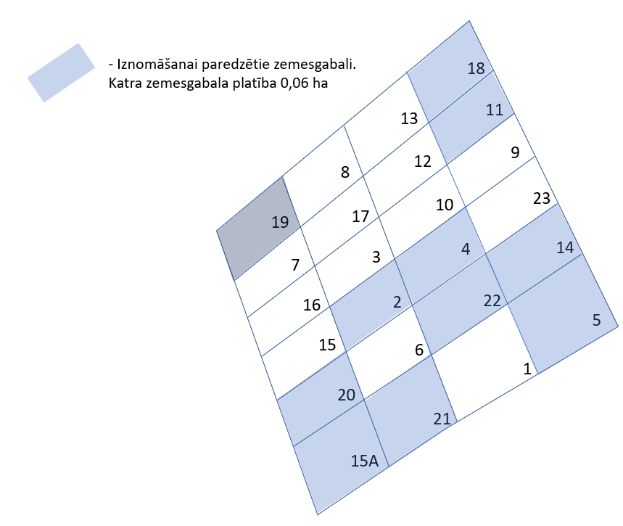
Neapbūvētās zemes noma
Kadastra apzīmējums | Nosaukums, pagasts | Kopējā z.v. platība, ha | Nomas platība, ha | Lietošanas mērķis | Nomas maksa bez PVN gadā (EUR) | Nomas termiņš | Sludinājuma ievietošanas mājaslapā uz 5 dd, datums | Pieteikšanās termiņš
56700040743 | Palīgsaimniecības pie Mārītēm, Kūku pagasts | 1.5243 | 0,06 (Nr.2) | personisko palīgsaimniecību vajadzībām | * | 6 gadi | 17.07.2024. | 24.07.2024.
56700040743 | Palīgsaimniecības pie Mārītēm, Kūku pagasts | 1.5243 | 0,06 (Nr.4) | personisko palīgsaimniecību vajadzībām | * | 6 gadi | 17.07.2024. | 24.07.2024.
56700040743 | Palīgsaimniecības pie Mārītēm, Kūku pagasts | 1.5243 | 0,06 (Nr.5) | personisko palīgsaimniecību vajadzībām | * | 6 gadi | 17.07.2024. | 24.07.2024.
56700040743 | Palīgsaimniecības pie Mārītēm, Kūku pagasts | 1.5243 | 0,06 (Nr.11) | personisko palīgsaimniecību vajadzībām | * | 6 gadi | 17.07.2024. | 24.07.2024.
56700040743 | Palīgsaimniecības pie Mārītēm, Kūku pagasts | 1.5243 | 0,06 (Nr.14) | personisko palīgsaimniecību vajadzībām | * | 6 gadi | 17.07.2024. | 24.07.2024.
56700040743 | Palīgsaimniecības pie Mārītēm, Kūku pagasts | 1.5243 | 0,06 (Nr.15A) | personisko palīgsaimniecību vajadzībām | * | 6 gadi | 17.07.2024. | 24.07.2024.
56700040743 | Palīgsaimniecības pie Mārītēm, Kūku pagasts | 1.5243 | 0,06 (Nr.18) | personisko palīgsaimniecību vajadzībām | * | 6 gadi | 17.07.2024. | 24.07.2024.
56700040743 | Palīgsaimniecības pie Mārītēm, Kūku pagasts | 1.5243 | 0,06 (Nr.19) | personisko palīgsaimniecību vajadzībām | * | 6 gadi | 17.07.2024. | 24.07.2024.
56700040743 | Palīgsaimniecības pie Mārītēm, Kūku pagasts | 1.5243 | 0,06 (Nr.20) | personisko palīgsaimniecību vajadzībām | * | 6 gadi | 17.07.2024. | 24.07.2024.
56700040743 | Palīgsaimniecības pie Mārītēm, Kūku pagasts | 1.5243 | 0,06 (Nr.21) | personisko palīgsaimniecību vajadzībām | * | 6 gadi | 17.07.2024. | 24.07.2024.
56700040743 | Palīgsaimniecības pie Mārītēm, Kūku pagasts | 1.5243 | 0,06 (Nr.22) | personisko palīgsaimniecību vajadzībām | * | 6 gadi | 17.07.2024. | 24.07.2024.

* Nomas maksa tiek noteikta saskaņā ar Jēkabpils novada pašvaldības 28.04.2022. Saistošajiem noteikumiem Nr.19 vai Jēkabpils novada domes 25.08.2022. lēmumu Nr.743.
**Ja pretendentu pieteikšanās termiņā, kas nav īsāks par piecām darbdienām, piesakās vairāki pretendenti, neapbūvēta zemesgabala nomnieku noskaidro rakstiskā vai mutiskā izsolē. Pieteikumus, kas iesniegti pēc norādītā termiņa, neizskata.

